DFD Level0
Accrued
Invoice
-invoice no
-company
-pro no
-description accrued
-month/year
-trans. ,amount ,rate
-account code
-cost center

-detail invoice of monthly
-detail description

-Calculate grand amount /transaction
-call back data report invoice

-report accrued
Payment Fee Systems
0

-data invoice
-data accrued expenses
-data accured interest
-input dewscription invoice data
-update status approved invoice
-profile user login
-activity datetime handle data
-report accrued monthly
-list detail invoice monthly
-reason for accrued expenses
-reason for accrued interest
-call back report accrued old monhly
-report data etc.

User

Report Systems

flow chart payment fee system
start

create accrued expenses
access receive invoice from FI

access data
-company
-monthly
invoice data

checked this current month
have receive invoice on that month
access value acctually invoice open in accrued on that month
false
true

true
false

have receive invoice complete Is this month?
previous month ++
false

false
true
receive invoice data 3 months complete
access accrued on this month++

true

average amount/transaction invoice 3 month
access data accrued

report accrued data
accrued data
End

accrued list01
 |  |  |  |  |  |  |  |  |  | user:xxxx

Company : *
 |  |  |  |  | Dropdown List | action generate data

Month:*
 |  |  |  |  | Dropdown List | Jan-Dec

Year :*
 |  |  |  |  | Dropdown List

 |  |  |  | **Accrued Item ดึง รายการ Invoice No. ที่มีการทำจ่ายในเดือนนั้นๆตามCompany และInvoiceที่ไม่ทำจ่ายให้ดึงAccruedย้อนหลังมา

txt แก้ไขได้
txt แก้ไขได้
txt แก้ไขได้
txt แก้ไขได้ Requried
int | string | string | string | string |  |  | decimal | decimal | decimal | string | int | string
Item No. | PeriodAccrued | A/C Code | CCT | Description Fee |  |  | Inv. Amount (Excl. VAT) | Transaction | Amount | Currentcy | Edition | Remark
1 | Jun 2018 |  |  | Fee |  |  |  |  |  | THB | 1count ครั้งที่ทำการแก้ไข

 |  |  |  |  | Total : |  | TotalAmount

page :
1
3
2
 | การดึงข้อมูล Accrued

Submit
Cancel
 | -check criteria * Company *PeriodMonth/Year Get Description
 | -check Invoice ที่ไม่การทำจ่าย Not Complete on Previous Month

accrued summary report
month | start month - emd month

year | start year - end year

company

Fee Type |  | **Accrued,Invoice,Actual

Channels

Search
 |  |  | Preview

Data Tables

Report Export
 |  |  | Expoer Data to Excel file

invoice list01
 |  |  |  |  |  |  |  |  |  | user:xxxx

Company : *
 |  |  |  |  | Dropdown List

Month:*
 |  |  |  |  | Dropdown List | Jan-Dec

Year :*
 |  |  |  |  | Dropdown List

Search

Add
Edit
Del
int | string | string | string |  |  | decimal | string | DateTime | DateTime |  | string | string
Item No. | A/C Code | CCT | Description Fee |  |  | งบประมาณ(NET_AMOUNT) | InvoiceReceiveBy | InvoiceReceiveDate | InvoiceApprovedDate |  | ActStatus | Remark | Acction Link
1

 | Details :

Add
 |  |  | สร้าง Invoice ใหม่ |  | *ไม่สามารถใช้ได้เมื่อ มีการUpdate Status Approvedแล้ว

Edit
 |  |  | แก้ไขข้อมูล หรือทำการแก้ไขข้อมูลเพื่อ Update Status Approved
Del
 |  |  | ลบข้อมูล *ทำการลบได้เมื่อข้อมูล Status Approved ยังไม่ Successed

Search
 |  |  |  | เมื่อทำการเลือก Criteria ครบแล้ว ยืนยันเพื่อ Generate รายการInvoiceทั้งหมดแสดงผลบน Table ตาม Condition Company

go to page invoice details

invoice details02
 |  |  |  |  |  |  |  |  |  |  |  | user :xxxx

 | Company.: |  |  |  | text box | Get Data from Page Main

 | month : |  |  |  | text box | Get Data from Page Main

 | year : |  |  |  | text box | Get Data from Page Main |  |  | disabled inpul invide generate automate

description invoice : |  |  |  |  | text box | Get Data from Page Main

Net Amount : |  |  |  |  | text box Calculate all amount

Include VAT 7 % AMT : |  |  |  |  | text box Calculate all amount

Net Charge Amount (deduct wht 3%) : |  |  |  |  | text box Calculate all amount

 | Invoice No. : * |  |  |  | text box |  |  |  | get log in

 | user create by:* |  |  |  | dropdown list |  | get all user authorize |  | Get Date Current Action System

 | create date:* |  |  |  | datepicker |  | defualt get current date
 |  |  |  |  |  |  |  |  | get log in

user receive by:* |  |  |  |  | dropdown list |  | get all user authorize

receive document date:* |  |  |  |  | datepicker |  | defualt get current date

Invoice Due Date :* |  |  |  |  | datepicker
Within 30 days Due Net
DecisionPayment : |  |  |  |  | text box

 |  |  |  |  |  |  |  |  | selected**
 |  |  |  |  |  |  |  |  |  |  | hide เข้ามาupdateเมื่อทำการแก้ไข
 | approved by : |  |  |  | dropdown list |  | get all user authorize

 | approved date : |  |  |  | datepicker

 | remark : |  |  |  | text area
 |  |  |  |  |  |  |  | default value
7%
3%
3%
THB
 | vat% |  |  |  | wht% |  |  |  | Currency

Add
+
 |  |  | button action

 |  |  |  |  |  |  |  | rate amt | Include VAT 7 % AMT | Net Charge Amount (deduct wht 3%) | Total Charge Amount
decimal
 | seq no. | DescriptionItemFee |  |  | trxns | rate trans | actual amount |  | cal auto | cal auto | cal auto
string
int
decimal
decimal
 | 1

 | Generate |  | Invoice No. Item ตาม recordของรายการข้อมูล

Save
Back
 |  |  |  | button

 |  | Vat

 |  | table = actionเกิดขึ้นจาก add button เพื่อเพิ่มรายการ

 |  | Total Charge Amount = Calculate all [ (amount*rate amt) + (trxns*rate trxn)]

 |  | Include Vat amount = Total Charge Amount*7%

 |  | Net Charge Amount (deduct wht) = Include Vat amount - (Total Charge amount *3%)

ct Cost Center list01
Criteria Search |  | Company : |  |  |  |  | dropdown list |  | get All Company

 |  | Create DateTime |  |  |  |  | DatePicker

 |  | Description Code : |  |  |  |  | dropdown list

Searce Button

Create

 | Sequence | Cost Center |  | Account Code |  | Remark |  | User by | User Date

 |  |  | button แก้ไขข้อมูล
 |  |  |  |  | handle on click button goto ct Cost Center details02 page

 |  |  | button ลบข้อมูล

Searce Button

 |  |  |  | button ค้นหาข้อมูล แสดงรายละเอียด บนTable
Create
 |  |  |  | button สร้างข้อมูลใหม่

ct Description list01
Criteria Search |  | Company : |  |  |  | dropdown list | get All Company

 |  | Create DateTime |  |  |  | DatePicker

 |  | Description Code : |  |  |  | dropdown list

Searce Button

Create

 | Sequence | description details |  | Company |  | Cost Center |  | Account Code | Remark | User by | User Date

 |  |  | button แก้ไขข้อมูล
 |  |  |  |  | handle on click button goto ct Description details02 page

 |  |  | button ลบข้อมูล

Searce Button

 |  |  |  | button ค้นหาข้อมูล แสดงรายละเอียด บนTable
Create
 |  |  |  | button สร้างข้อมูลใหม่

ct User
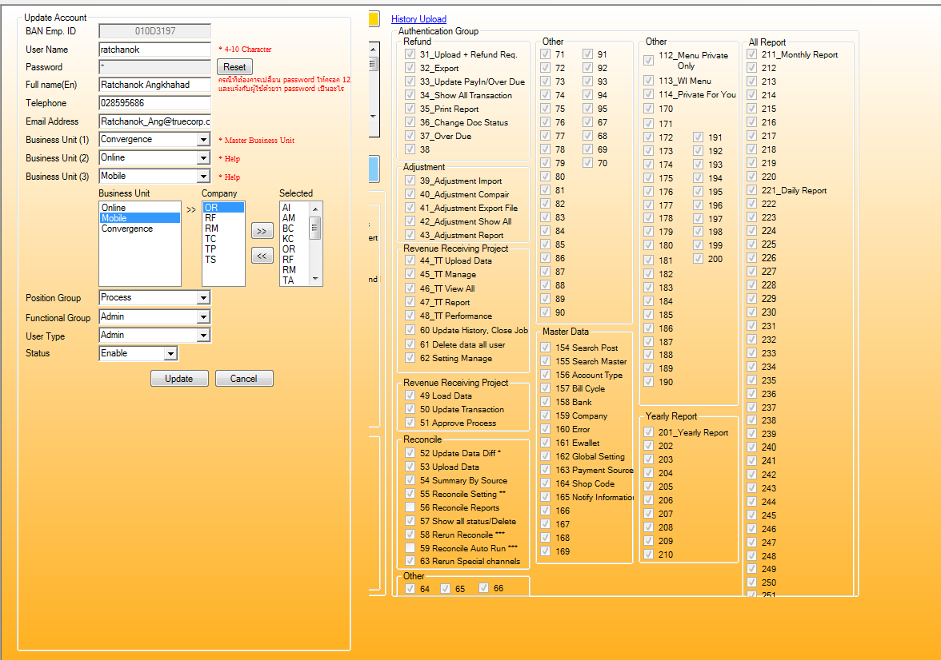

ct company
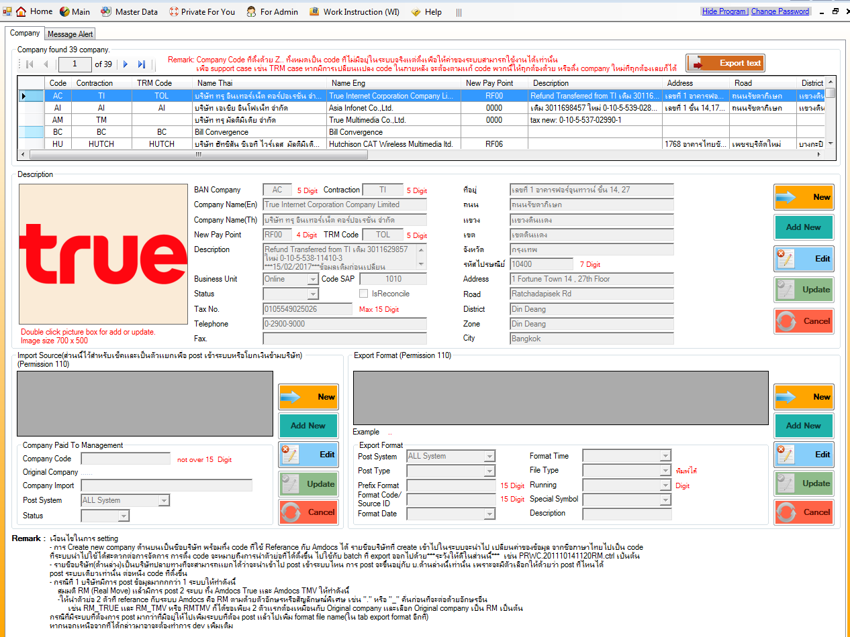

BAN_COMPANY|contraction|TRM_COMPANY|COMPANY_NAME|COMPANY_NAME_EN|NEW_PAY_POINT|Description|Com_picture|Address|Road|District|Zone|City|Post_code|Address_en|Road_en|District_en|Zone_en|City_en|Telephone|Fax|TaxNo|COMPANY_TYPE|CODE_SAP|IsReconcile|STATUS AC|TI|TOL|บริษัท ทรู อินเทอร์เน็ต คอร์ปอเรชั่น จำกัด|True Internet Corporation Company Limited|RF00|Refund Transferred from TI เดิม 3011629857ใหม่ 0-10-5-538-11410-3***15/02/2017***ข้อมูลเดิมก่อนเปลี่ยนบริษัท ทรู อินเทอร์เน็ต จำกัดTrue Internet Co.,Ltd.0105538114103True Internet Corporation Company Limitedบริษัท ทรู อินเทอร์เน็ต คอร์ปอเรชั่น จำกัด|System.Byte[]|เลขที่ 1 อาคารฟอร์จูนทาวน์ ชั้น 14, 27|ถนนรัชดาภิเษก|แขวงดินแดง|เขตดินแดง|กรุงเทพ|10400|1 Fortune Town 14 , 27th Floor|Ratchadapisek Rd|Din Deang|Din Deang|Bangkok |0-2900-9000||0105549025026|Online|1010|False|False AI|AI|AI|บริษัท เอเชีย อินโฟเน็ท จำกัด|Asia Infonet Co.,Ltd.|0000|เดิม 3011698457 ใหม่ 0-10-5-539-02894-4, ยกเลิก reconcile by suksan เนื่องจากไม่มี transaction|System.Byte[]|เลขที่ 1 ชั้น 14,17 อาคารฟอร์จูนทาวน์|ถนนรัชดาภิเษก|แขวงดินแดง|เขตดินแดง|กรุงเทพฯ|10400|1 Fortune Town 14 , 27th Floor|Ratchadapisek Rd|Din Deang|Din Deang|Bangkok |0-2641-1800 |0-2641-0845 |0105539028944|Online|1013|False|True AM|TM||บริษัท ทรู มัลติมีเดีย จำกัด|True Multimedia Co.,Ltd.|0000|tax new: 0-10-5-537-02990-1|||||||||||||||0105537029901|Online||False|True BC|BC|BC|Bill Convergence|Bill Convergence||||||||||||||||||Online||False|True HU|HUTCH|HUTCH|บริษัท ฮัทชิสัน ซีเอที ไวร์เลส มัลติมีเดีย จำกัด|Hutchison CAT Wireless Multimedia ltd.|RF06||System.Byte[]|1768 อาคารไทยซัมมิท ทาวเวอร์ ชั้น 23|เพชรบุรีตัดใหม่|บางกะปิ|ห้วยขวาง|กรุงเทพ|10310|1768 Thai Summit Tower 23rd. Floor|New Petchburi|Bangkapi|Huai Khwang|Bangkok |||0107546000229|Mobile|1070|False|False KC|KSC|KSC|บริษัท เค เอส ซี คอมเมอร์เชียล อินเตอร์เนต จำกัด|KSC Commercial internet Co.,Ltd.|0000|เดิม 3011520468||2/4 อาคารไทยพานิชย์สามัคคีประกันภัย ชั้น 10|วิภาวดีรังสิต|แขวงทุ่งสองห้อง|เขตหลักสี่|กรุงเทพฯ|10

Invoice payment online
